數字
一、什麼是訓讀（和音）？

訓讀就是以日語固有的發音來讀漢字，與該漢字本身原來的字音（吳音、漢音、唐音等）有很大的不同，即只借用漢字的形與義，不採用漢語的音，因此在發音上與中文的發音相差甚遠。

例如：「山」訓讀為「やま」(YAMA)，是和語固有之讀音，與中文發音並無關連。

除了數字之外也可當作「～個」、「～歲」來看，例如「三つ」也有三歲的意思。
※ 數字 1~10 訓讀和音讀都可以使用，但 11 以後的數字一律用音讀。

二、什麼是音讀（漢音）？

日本人在接觸到中國漢文之後，為了將漢字與日文讀音結合，必須將中文音節拆解成為日文音節，即「國語化」。因此，音讀的發音與中文發音相似，對於華人學習日語有相當大的優勢。

例如：「山」音讀為「さん(san)」，酷似中文的「山」之發音。

補充
數字11之後的數字就是「十」加上「1～9」的漢音即可，例如「15」即為「じゅうご」。數字4.7.9有兩種唸法，4可唸し也可唸よん，因此14可以唸做「じゅうし」，也可以唸做「じゅうよん」

※ 數字 1~10 訓讀和音讀都可以使用，但 11 以後的數字一律用音讀。

三、數字的表現

數字「0」

數字「0」的唸法有三種：れい、まる、ゼロ

常見的分類有以下幾點：
① 表一般數字時用「れい」，例如：「0.5」為「れいてんご」
② 房間號碼用「まる」，例如：房號「205」為「にまるご」
③ 電話號碼用「ゼロ」，例如：電話02-2882-5252 為「ゼロにの にはちはちにの ごにごに」
※ 電話號碼中的橫線，發音為「の」※

數字「100」「1000」「10000」

「100」念作「 百 」而非「一百（✕）」，因此一百元就是「百円」
「1000」也是同樣道理，念作「 千 」，因此一千元就是「千円」
萬、億、兆後則需要加上「一」：「一万円」「一億円」「一兆円」
※ 多少錢的日文是「いくらですか」。

數字「200」以後的唸法
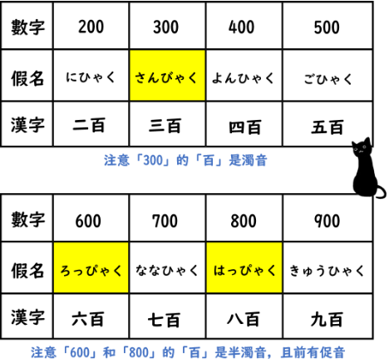

補充
201~999中間的數值直接以「二百」到「九百」加上「1~99」即可，例如「358」就是「三百五十八（さんびゃくごじゅうはち）」。

數字「2000」以後的唸法
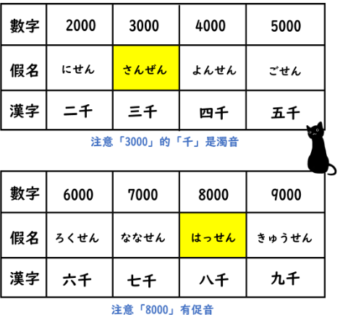

補充
2001~9999中間的數值直接以「二千」到「九千」加上「1~999」即可，例如「9487」就是「九千四百八十七（きゅうせんよんひゃくはちじゅうなな）」。至於萬以上則是數字加上「万」即可，沒有特殊變化。

四、年月日的表現
年的表現
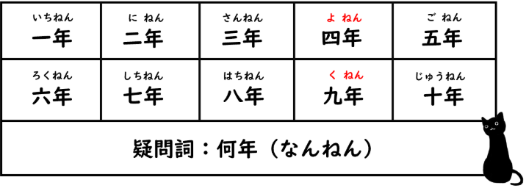

注意
「七年」假名為「しちねん」，但有些情況為了避免聽成「一年（いちねん）」會故意發音為「ななねん」。年的量只需要在後面加上「間（かん）」即可，例如「一年間（いちねんかん）」。疑問詞則是「何年間（なんねんかん）【多少年】」。

「月」的表現

「月的量」表現
「月的量」有兩種表現，加「間」或不加，兩種意思基本相同。
⚠️「十か月」正式讀音為「じっかげつ」一般會話多講「じゅっかげつ」。

說明
以上兩種都是表示「月的量」：
これを修理するのに2か月かかる。= これを修理するのに2か月間かかる 。
修理這個要花兩個月。

補充
「～か月」也有人寫作「～ゕ月」、「～カ月／～ヵ月」或「～ケ月／～ヶ月」，這個長得像片假名的「ケ」並不是唸做「ke」而是「か（ka）」，詳細說明請參考：一か月的「ケ」並不是唸做「ke」而是「か（ka）」?

「日」的表現
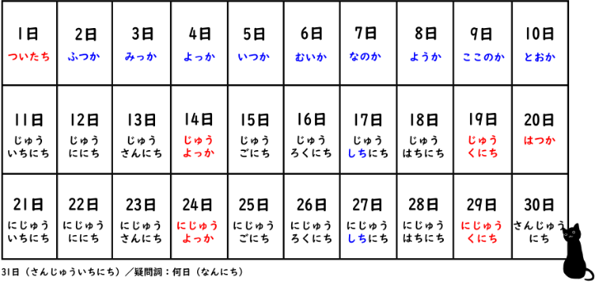

注意
1日~10日的唸法是訓讀（和音）要特別注意，11日以後則是音讀（漢音），但要注意14日、24日，以及19日和29日的唸法。其中更要注意的是：20日是「はつか」而不是「にじゅｘｘ」喔！

「日的量」表現
「日的量」有兩種表現，加「間」或不加，兩種意思基本相同。
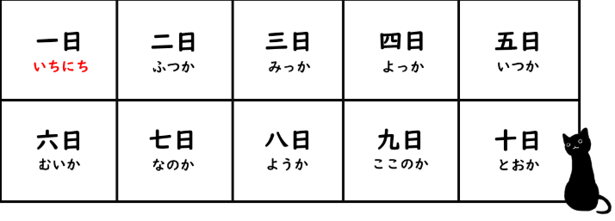

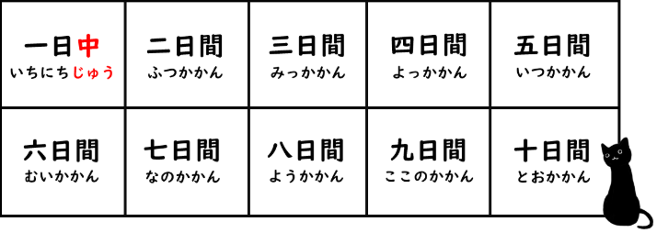

說明
以上兩種都是表示「日的量」：
これを修理するのに2日かかる。＝これを修理するのに2日間かかる 。
修理這個要花兩天（花兩個工作天）。

補充
※ 只有「1日」不加「間」：「❌一日間」，請寫「一日」或「一日中」。
※ 表示「日的量」11天以後用音讀，例：「⭕️12日（じゅうににち）」。
關於4的部分請參考：「14日間」是「じゅうよんにち」還是「じゅうよっかかん」？

五、「星期」的表現

「星期量」的表現
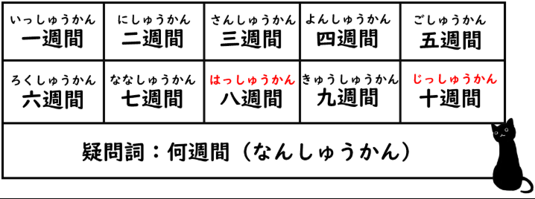

⚠️「十週間」正式讀音為「じっしゅうかん」，不過一般會話多講「じゅっしゅうかん」。
⚠️ 周的量一定要加「間」。

六、時間的表現
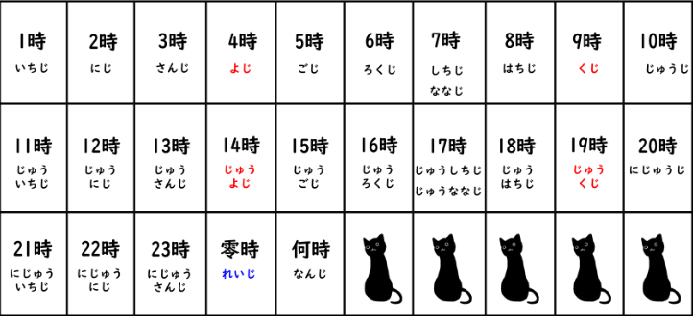

補充
表示「時間的量」只需在「時」的後面接「間」即可，例如：8時間（はちじかん）【8小時】、表示時間的「半點」只需在「時」或「間」的後面接「半」即可，例如：3時半（さんじはん）【3點半】／5時間半（ごじかんはん）【5個小時半】。

「分（ふん）」的表現
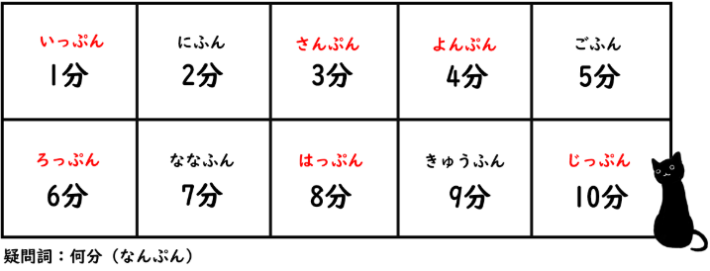

紅色表示「ふ」需要變成半濁音，日文中當遇到促音或鼻濁音（撥音）時，經常會發生後者變濁音或半濁音的現象。
⚠️ 10分正式讀音為「じっぷん」，一般會話多講「じゅっぷん」

＜沒有好撇步的口訣：1. 3. 4. 6. 8. 10＞
11分之後只需將在十位數後接上述表格的數字即可，例如「36分」為「さんじゅうろっぷん」、分的量只需在分的後面接「間（かん）」即可，例如15分間（じゅうごふんかん）【15分鐘】。

「秒」的表現

秒很簡單，全部都是念做「秒（びょう）」，數字不需變化，如下：一秒（いちびょう）、二秒（にびょう）、三秒（さんびょう）、四秒（よんびょう）、五秒（ごびょう）、六秒（ろくびょう）、七秒（なな／しちびょう）、八秒（はちびょう）、九秒（きゅうびょう）、十秒（じゅうびょう）。後面以此類推。

補充
表示在某個時間之前：在前面所學的時間後面接「前（まえ）」即可：6時前、5分前、1時間前、4周前、2か月前
表示某時間點的左右：在前面所學的時間後面接「ごろ」即可：7時ごろ、1時半ごろ、3時5分ごろ
表示某時間量的左右：在前面所學的時間後面接「くらい／ぐらい」即可 ：2時間ぐらい、3週間ぐらい

